マニュアル
セルの色について

 | 入力が必要なセルと、入力したセルの内容によって自動で計算結果等が反映されるセルを色分けしています。
 |  | 入力対象セル
 |  | 自動入力セル

 | 入力対象セルに入力したときに、下のようなメッセージが出る場合、単位等の文字は含めず数値のみを入力してください。
 | 当該セルは、数値のみが入力されるように制限をかけております。
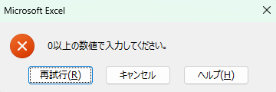

入力事項について
■作成日と区市町村名を入力してください。

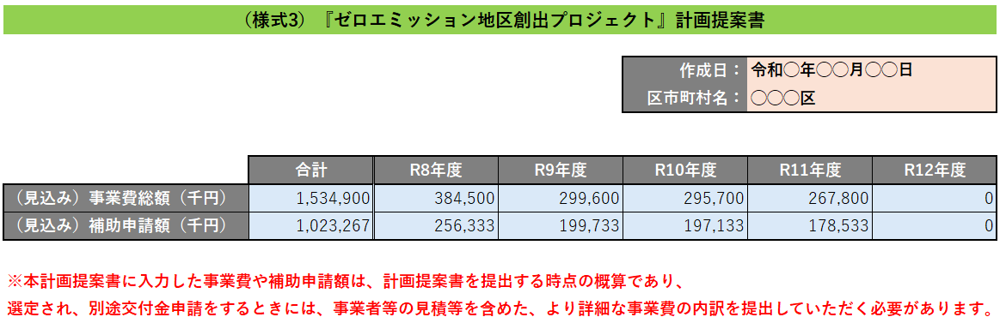
 | 表紙シート

■"費用リスト（詳細）シート"に入力することで、"事業費"及び"補助申請額"を集計し、下記が本表に自動入力されます。
・各年度の"事業費"及び"補助申請額"の合計
・令和8年度から令和12年度の"事業費"及び"補助申請額"の合計

■本事業の補助金を活用を想定している場合、入力された"事業費"に補助率2/3を一律で乗じた値が自動入力されます。
※自動入力される値は、あくまでも参考値であり、実際は、設備導入等のそれぞれに交付上限額が設定されているため、実際の補助申請額とは異なることがあります。
■補助上限額がある場合など、自動計算された補助額と実際に申請予定の補助金額が異なる場合は、こちらに申請予定の金額を手入力ください（本手入力列に値が入力されている場合、「ゼロエミ補助申請額合計」列の計算では、こちらの手入力列の数値が優先されます）
■様式2計画提案書（ppt）に記載した取組事項の番号を入力してください。
■一つの取組事項で複数行に記載する場合は、当該取組事項に対しては全て同じ番号を入力してください。
■（必ず大分類から入力してください）大分類を入力した後に、小分類の列のセルを選択すると、プルダウンが表示されるので、各取組で導入する設備等の種類をプルダウンから選択してください。なお、大分類「蓄電池」、「ZEB」、「ゼロエミ住宅」、「その他事業を実現する上で必要と認められる設備等」については、小分類が存在しないため、小分類の入力は不要です。

■本事業の補助金の活用を想定している事業の場合、”○”を選択してください。

 | 費用リスト（詳細）シート



■様式2の計画提案書に記載した取組事項の名称を入力してください。
■一つの取組事項で複数行に記載する場合は、当該取組事項に対しては全て同じ名前を入力してください。
■本事業以外の都の補助金・助成金、又は国等の補助金活用を想定している場合、その補助金・助成金名を入力してください。
■また、事業費のうち、補助対象外の費用※についての資金調達元も記載してください。
なお、資金調達元が未定の場合は、その旨を記載してください。 ※事業費が3億円で、補助率2/3の補助金を活用する場合、補助対象外の費用は1億円となる。
■補助金・助成金等を活用しない事業については、当該事業の資金調達元を記載してください。
なお、資金調達元が未定の場合は、「未定である旨」も記載してください。

■現時点でお分かりの範囲で年度ごとの"事業費"の概算を入力してください。（単位は千円）
※付帯設備（例えば、太陽光発電設備の架台や防水設備、太陽熱利用システムに係る補助熱源のための機器など）は、本体設備の事業費に含めて記載してください。

■スクロールすると、下部の選択項目が表示されます

■事業費の算出根拠を必ず記載してください。
■算出根拠には、事業費や補助申請額をどのように算出したかが分かるように、計算式、設備の単価、導入量などを記載するとともに、それらの数値の引用元や参照先を必ず記載してください。なお、事業者の見積や過去の補助実績等を参考にした場合は、別紙で見積書等を提出するなど、可能な範囲で詳細に記載してください。
■事業費を算出するにあたって、参考にしたURLがあればURLを入力してください。
■別紙が複数ある場合には、別紙1、別紙2、・・・のように、別紙の番号を入力してください。
（別紙は計画提案書と合わせて提出していただきます。その際、別紙のファイル名の接頭に、別紙の番号を記載してください。）

 | 費用リスト（詳細）シート

